主界面2
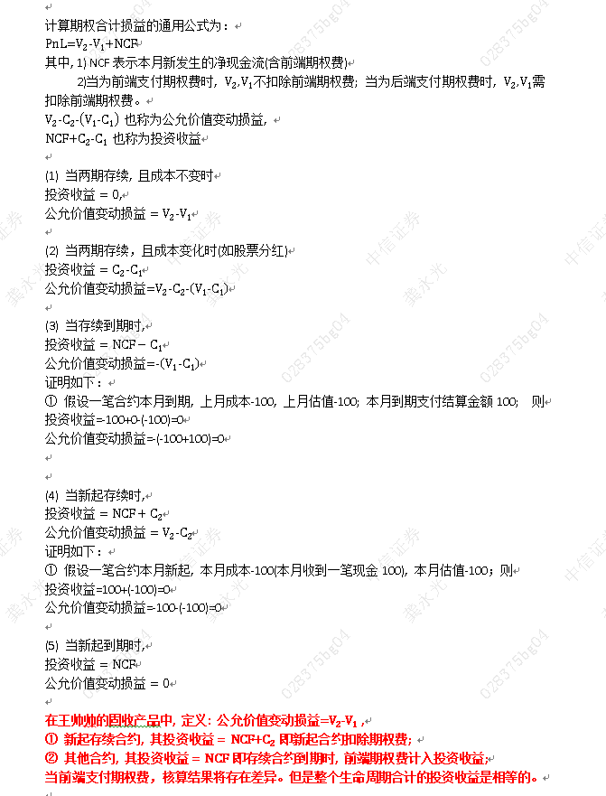
股衍境内场外期权

 | 输入数据路径： | F:\财务分析组\2_手工账数据\201906\股衍境内场外期权201906.xlsx

股衍收益凭证

 | 输入数据路径： | F:\财务分析组\2_手工账数据\201906\股衍收益凭证201906.xlsx

股衍跨境场外期权

 | 输入数据路径： | F:\财务分析组\2_手工账数据\201906\股衍跨境场外期权201906_old.xlsx

固收场外FromIR

 | 输入数据路径： | F:\财务分析组\2_手工账数据\201902\固收全量FromIR201902.xlsx
 | 上月估值组报表: | F:\财务分析组\2_手工账数据\原始数据\固收\201901\固收收益凭证和对冲期权估值表20190131.xlsx
 | 本月估值组报表: | F:\财务分析组\2_手工账数据\原始数据\固收\201902\固收收益凭证和对冲期权估值表20190228.xlsx

